상품제안서
[보만] 7단 조절 청소 쉬운 토스트기-TA1145 | 상품코드: F18606

 |  |  |  |  |  |  | 02-412-0044 | www.easy1.co.kr
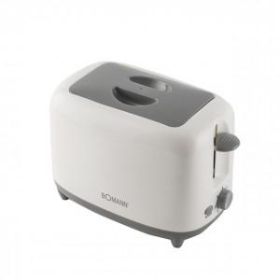 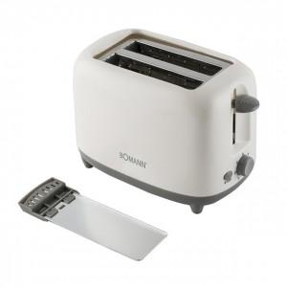 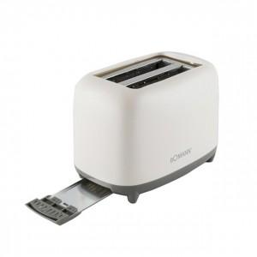

【상세/제작정보】

【인쇄/포장옵션】 | 스티커 / 포장불가능

【공급단가】 | 수량 | 30~ | 50~ | 100~ | 300~ | 500~
*VAT별도 | 단가 | 16,810원 | 16,190원 | 15,560원 | 14,940원 | 14,570원

【상품 URL】 | https://dev.easy1.co.kr:443/src/goods_detail.php?gdno=18606

